试题
题目 | 题目配图 | 题目音频 | *类目 | *分数 | *数独底图 | *水平长度 | *垂直长度 | *正确答案
将数字1-6填入空格，使每行、每列、每宫均不重复。彼此形成国际象棋中马步位置（二拐一）关系的两格内不能出现相同数字。 |  |  | 六宫无马数独 | 5 | 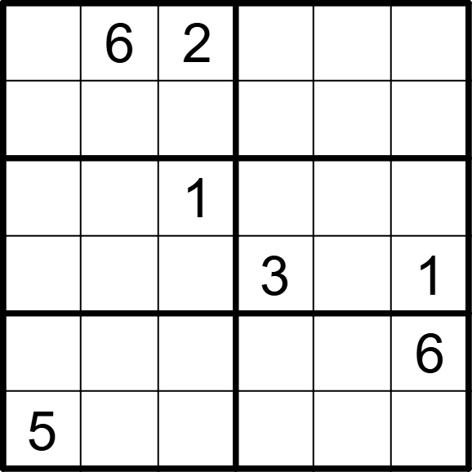 | 6 | 6 | [1,,,4,3,5], [4,3,5,1,6,2], [3,5,,6,2,4], [6,2,4,,5,], [2,4,3,5,1,], [,1,6,2,4,3]
将数字1-6填入空格，使每行、每列、每宫均不重复。彼此形成国际象棋中马步位置（二拐一）关系的两格内不能出现相同数字。 |  |  | 六宫无马数独 | 5 | 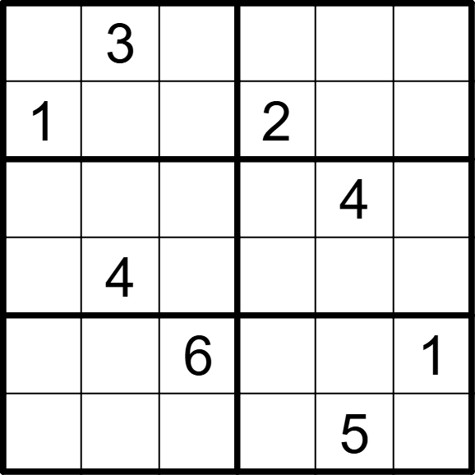 | 6 | 6 | [2,,4,1,6,5], [,6,5,,3,4], [6,1,2,5,,3], [5,,3,6,1,2], [4,5,,3,2,], [3,2,1,4,,6]
将数字1-6填入空格，使每行、每列、每宫均不重复。彼此形成国际象棋中马步位置（二拐一）关系的两格内不能出现相同数字。 |  |  | 六宫无马数独 | 5 | 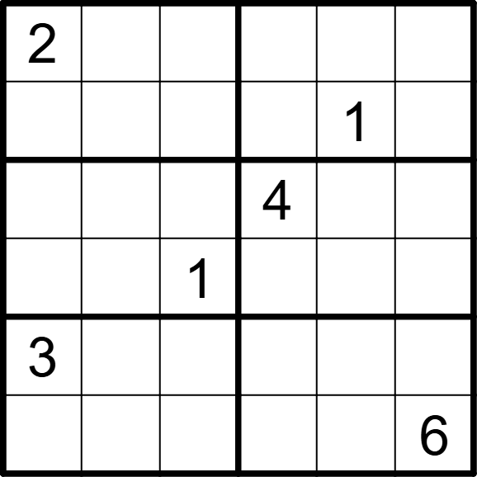 | 6 | 6 | [,1,3,5,6,4], [5,6,4,2,,3], [6,5,2,,3,1], [4,3,,6,5,2], [,4,6,1,2,5], [1,2,5,3,4,]
将数字1-6填入空格，使每行、每列、每宫均不重复。彼此形成国际象棋中马步位置（二拐一）关系的两格内不能出现相同数字。 |  |  | 六宫无马数独 | 5 | 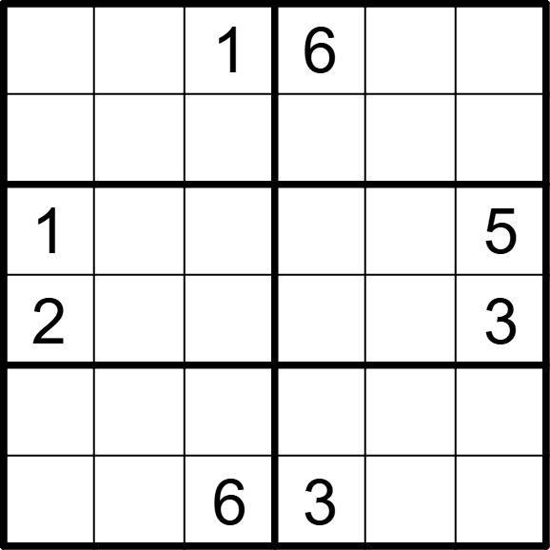 | 6 | 6 | [4,5,,,3,2], [6,3,2,4,5,1], [,6,3,2,4,], [,4,5,1,6,], [3,2,4,5,1,6], [5,1,,,2,4]
将数字1-6填入空格，使每行、每列、每宫均不重复。彼此形成国际象棋中马步位置（二拐一）关系的两格内不能出现相同数字。 |  |  | 六宫无马数独 | 5 | 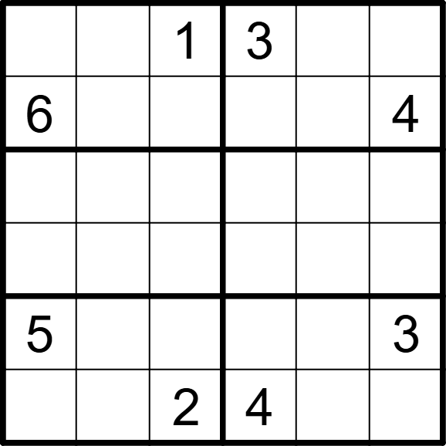 | 6 | 6 | [4,2,,,5,6], [,5,3,1,2,], [1,3,5,6,4,2], [2,4,6,5,3,1], [,6,4,2,1,], [3,1,,,6,5]
将数字1-6填入空格，使每行、每列、每宫均不重复。彼此形成国际象棋中马步位置（二拐一）关系的两格内不能出现相同数字。 |  |  | 六宫无马数独 | 5 | 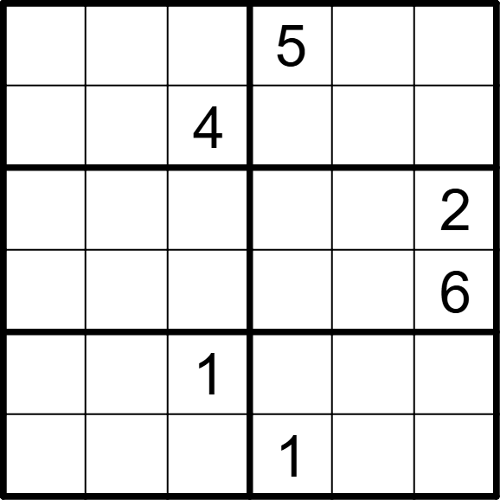 | 6 | 6 | [1,2,6,,3,4], [5,3,,6,2,1], [6,5,3,4,1,], [4,1,2,3,5,], [3,4,,2,6,5], [2,6,5,,4,3]
将数字1-6填入空格，使每行、每列、每宫均不重复。彼此形成国际象棋中马步位置（二拐一）关系的两格内不能出现相同数字。 |  |  | 六宫无马数独 | 5 | 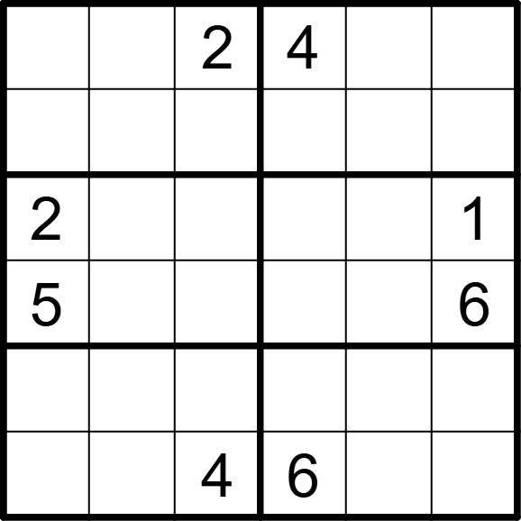 | 6 | 6 | [3,1,,,6,5], [4,6,5,3,1,2], [,4,6,5,3,], [,3,1,2,4,], [6,5,3,1,2,4], [1,2,,,5,3]
将数字1-6填入空格，使每行、每列、每宫均不重复。彼此形成国际象棋中马步位置（二拐一）关系的两格内不能出现相同数字。 |  |  | 六宫无马数独 | 5 | 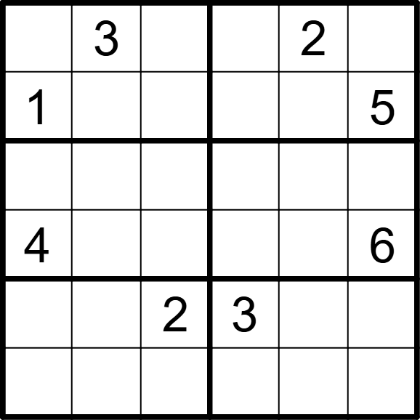 | 6 | 6 | [6,,5,1,,4], [,2,4,6,3,], [2,1,6,4,5,3], [,5,3,2,1,], [5,4,,,6,1], [3,6,1,5,4,2]
将数字1-6填入空格，使每行、每列、每宫均不重复。彼此形成国际象棋中马步位置（二拐一）关系的两格内不能出现相同数字。 |  |  | 六宫无马数独 | 5 | 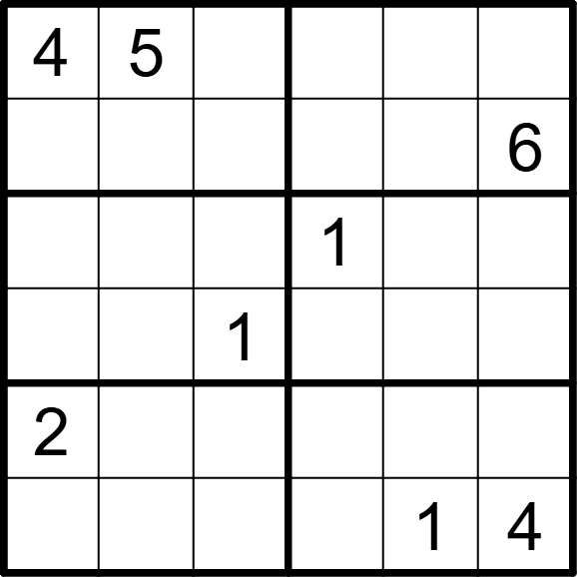 | 6 | 6 | [,,6,3,2,1], [1,2,3,4,5,], [6,3,2,,4,5], [5,4,,6,3,2], [,1,4,5,6,3], [3,6,5,2,,]
将数字1-6填入空格，使每行、每列、每宫均不重复。彼此形成国际象棋中马步位置（二拐一）关系的两格内不能出现相同数字。 |  |  | 六宫无马数独 | 5 | 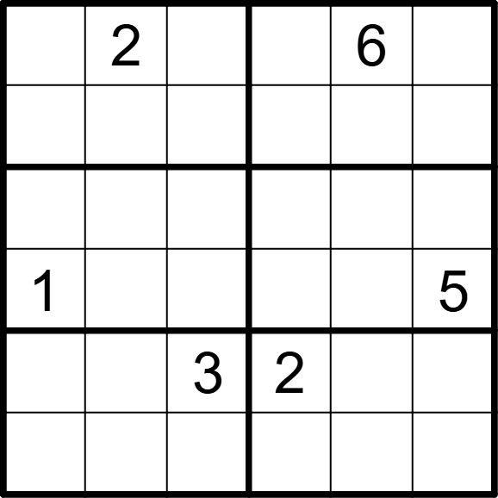 | 6 | 6 | [3,,5,4,,1], [4,6,1,5,2,3], [5,4,6,1,3,2], [,3,2,6,4,], [6,1,,,5,4], [2,5,4,3,1,6]
将数字1-6填入空格，使每行、每列、每宫均不重复。彼此形成国际象棋中马步位置（二拐一）关系的两格内不能出现相同数字。 |  |  | 六宫无马数独 | 5 | 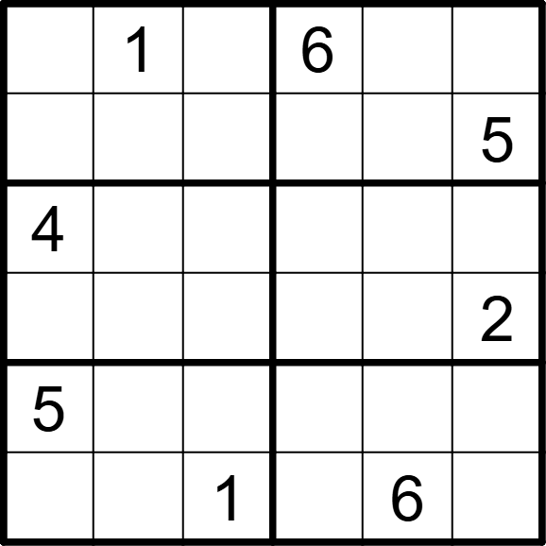 | 6 | 6 | [2,,5,,4,3], [6,4,3,2,1,], [,3,2,1,5,6], [1,5,6,4,3,], [,6,4,3,2,1], [3,2,,5,,4]
将数字1-6填入空格，使每行、每列、每宫均不重复。彼此形成国际象棋中马步位置（二拐一）关系的两格内不能出现相同数字。 |  |  | 六宫无马数独 | 5 | 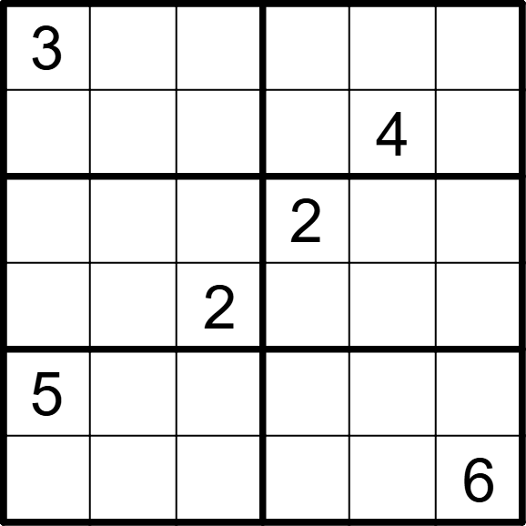 | 6 | 6 | [,4,5,1,6,2], [2,6,1,3,,5], [6,1,3,,5,4], [4,5,,6,1,3], [,2,6,4,3,1], [1,3,4,5,2,]
将数字1-6填入空格，使每行、每列、每宫均不重复。彼此形成国际象棋中马步位置（二拐一）关系的两格内不能出现相同数字。 |  |  | 六宫无马数独 | 5 | 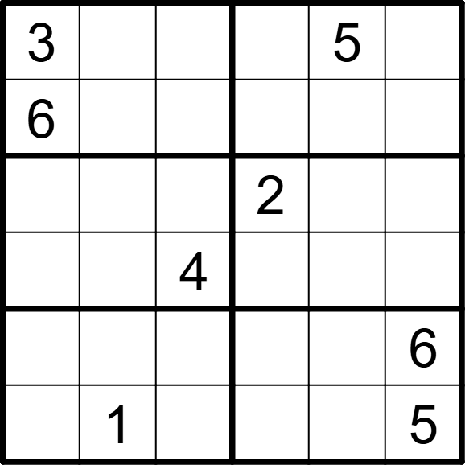 | 6 | 6 | [,4,1,6,,2], [,5,2,1,4,3], [1,6,5,,3,4], [2,3,,5,6,1], [5,2,3,4,1,], [4,,6,3,2,]
将数字1-6填入空格，使每行、每列、每宫均不重复。彼此形成国际象棋中马步位置（二拐一）关系的两格内不能出现相同数字。 |  |  | 六宫无马数独 | 5 | 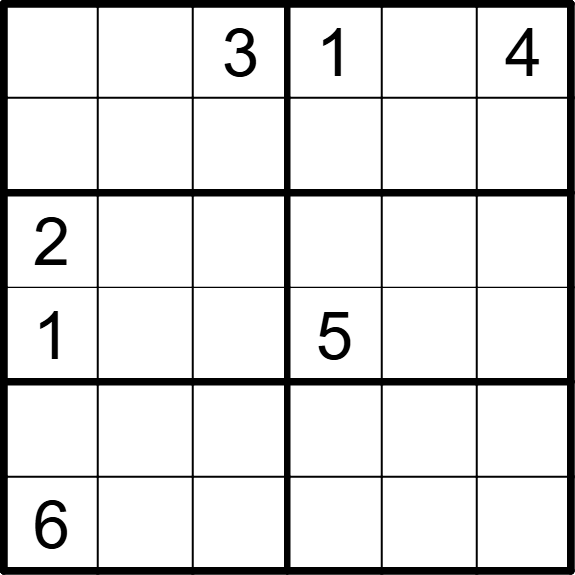 | 6 | 6 | [5,6,,,2,], [4,2,1,3,6,5], [,4,5,6,3,1], [,3,6,,4,2], [3,1,2,4,5,6], [,5,4,2,1,3]
将数字1-6填入空格，使每行、每列、每宫均不重复。彼此形成国际象棋中马步位置（二拐一）关系的两格内不能出现相同数字。 |  |  | 六宫无马数独 | 5 | 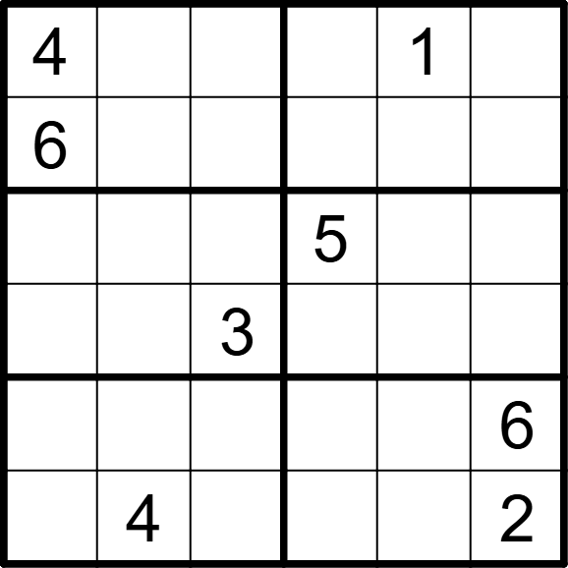 | 6 | 6 | [,3,2,6,,5], [,1,5,2,3,4], [1,6,4,,2,3], [5,2,,4,6,1], [2,5,1,3,4,], [3,,6,1,5,]
将数字1-6填入空格，使每行、每列、每宫均不重复。彼此形成国际象棋中马步位置（二拐一）关系的两格内不能出现相同数字。 |  |  | 六宫无马数独 | 5 | 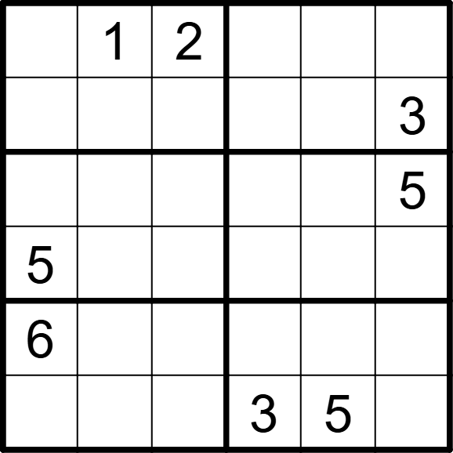 | 6 | 6 | [3,,,5,6,4], [4,6,5,2,1,], [2,4,6,1,3,], [,3,1,6,4,2], [,5,3,4,2,1], [1,2,4,,,6]
将数字1-6填入空格，使每行、每列、每宫均不重复。彼此形成国际象棋中马步位置（二拐一）关系的两格内不能出现相同数字。 |  |  | 六宫无马数独 | 5 | 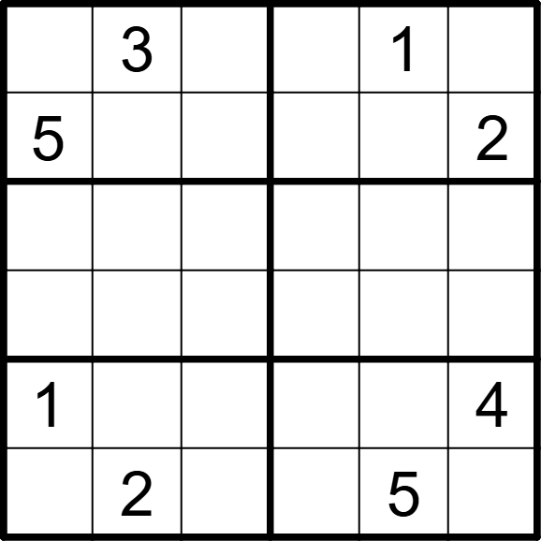 | 6 | 6 | [6,,2,4,,5], [,1,4,6,3,], [2,4,1,5,6,3], [3,6,5,2,4,1], [,5,6,3,2,], [4,,3,1,,6]
将数字1-6填入空格，使每行、每列、每宫均不重复。彼此形成国际象棋中马步位置（二拐一）关系的两格内不能出现相同数字。 |  |  | 六宫无马数独 | 5 | 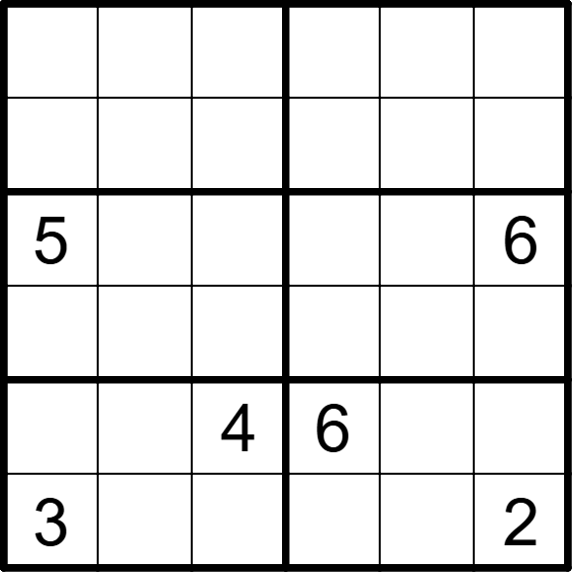 | 6 | 6 | [4,6,5,3,2,1], [1,2,3,5,6,4], [,3,2,1,4,], [6,4,1,2,3,5], [2,1,,,5,3], [,5,6,4,1,]
将数字1-6填入空格，使每行、每列、每宫均不重复。彼此形成国际象棋中马步位置（二拐一）关系的两格内不能出现相同数字。 |  |  | 六宫无马数独 | 5 | 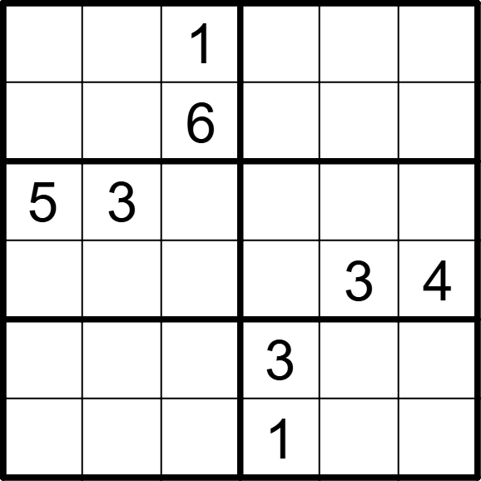 | 6 | 6 | [4,2,,6,5,3], [3,5,,4,2,1], [,,4,2,1,6], [6,1,2,5,,], [1,6,5,,4,2], [2,4,3,,6,5]
将数字1-6填入空格，使每行、每列、每宫均不重复。彼此形成国际象棋中马步位置（二拐一）关系的两格内不能出现相同数字。 |  |  | 六宫无马数独 | 5 | 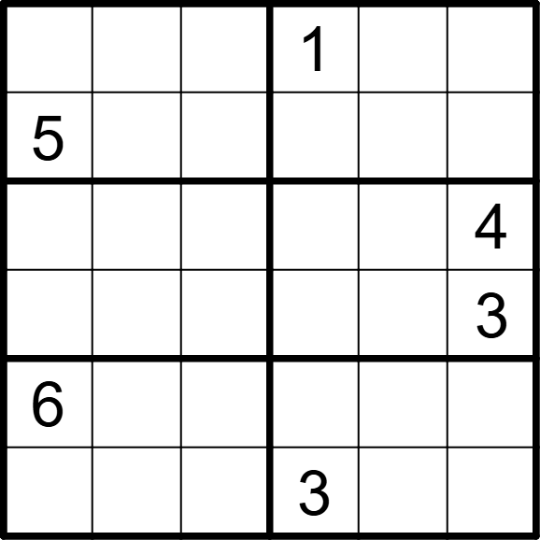 | 6 | 6 | [2,4,6,,3,5], [,3,1,6,4,2], [3,1,2,5,6,], [4,6,5,2,1,], [,5,3,4,2,1], [1,2,4,,5,6]
将数字1-6填入空格，使每行、每列、每宫均不重复。彼此形成国际象棋中马步位置（二拐一）关系的两格内不能出现相同数字。 |  |  | 六宫无马数独 | 5 | 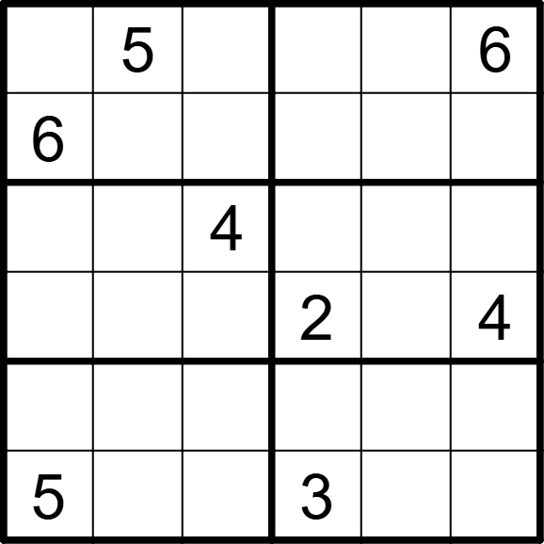 | 6 | 6 | [4,,3,1,2,], [,2,1,4,5,3], [2,6,,5,3,1], [1,3,5,,6,], [3,1,2,6,4,5], [,4,6,,1,2]
将数字1-6填入空格，使每行、每列、每宫均不重复。彼此形成国际象棋中马步位置（二拐一）关系的两格内不能出现相同数字。 |  |  | 六宫无马数独 | 5 | 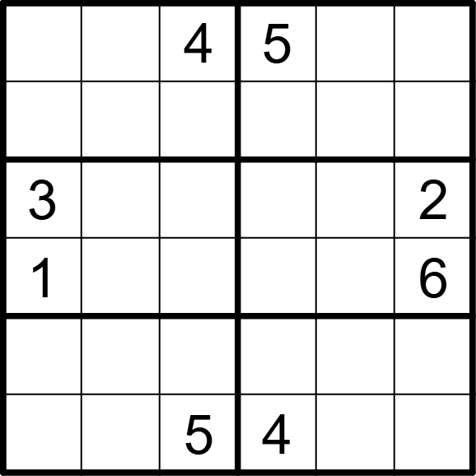 | 6 | 6 | [6,2,,,3,1], [5,3,1,6,2,4], [,5,6,1,4,], [,4,2,3,5,], [4,1,3,2,6,5], [2,6,,,1,3]
将数字1-6填入空格，使每行、每列、每宫均不重复。彼此形成国际象棋中马步位置（二拐一）关系的两格内不能出现相同数字。 |  |  | 六宫无马数独 | 5 | 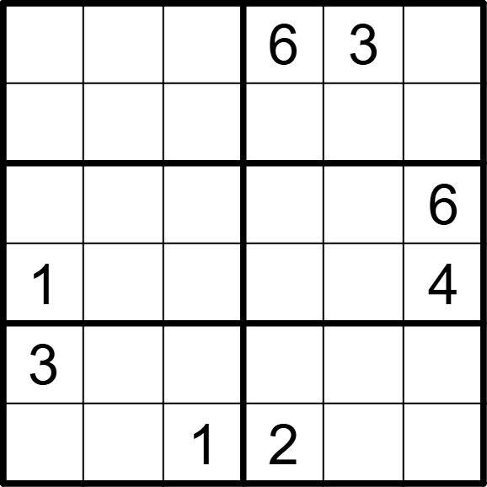 | 6 | 6 | [2,1,4,,,5], [6,3,5,4,1,2], [4,5,3,1,2,], [,2,6,3,5,], [,6,2,5,4,1], [5,4,,,6,3]
将数字1-6填入空格，使每行、每列、每宫均不重复。彼此形成国际象棋中马步位置（二拐一）关系的两格内不能出现相同数字。 |  |  | 六宫无马数独 | 5 | 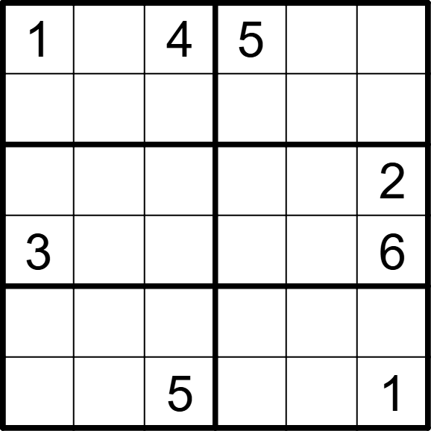 | 6 | 6 | [,2,,,6,3], [5,6,3,1,2,4], [4,5,6,3,1,], [,1,2,4,5,], [6,3,1,2,4,5], [2,4,,6,3,]
将数字1-6填入空格，使每行、每列、每宫均不重复。彼此形成国际象棋中马步位置（二拐一）关系的两格内不能出现相同数字。 |  |  | 六宫无马数独 | 5 | 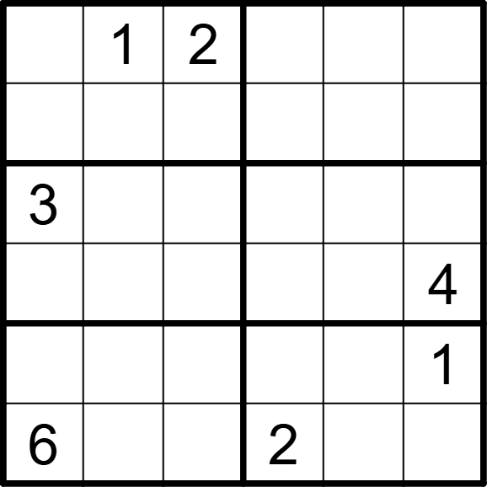 | 6 | 6 | [4,,,5,3,6], [5,3,6,4,1,2], [,6,4,1,2,5], [1,2,5,3,6,], [2,5,3,6,4,], [,4,1,,5,3]
将数字1-6填入空格，使每行、每列、每宫均不重复。彼此形成国际象棋中马步位置（二拐一）关系的两格内不能出现相同数字。 |  |  | 六宫无马数独 | 5 | 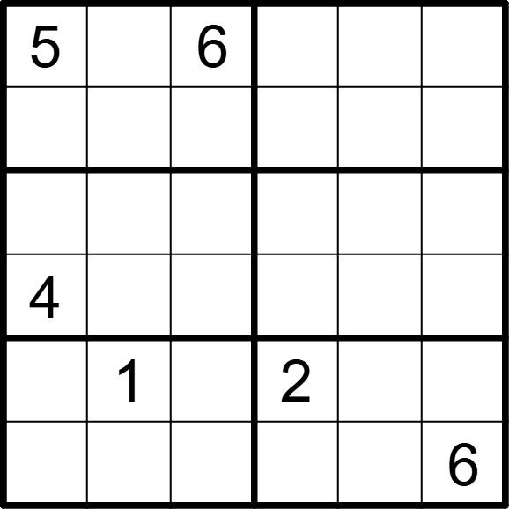 | 6 | 6 | [,4,,1,3,2], [1,3,2,6,4,5], [3,2,5,4,6,1], [,6,1,5,2,3], [6,,3,,5,4], [2,5,4,3,1,]
将数字1-6填入空格，使每行、每列、每宫均不重复。彼此形成国际象棋中马步位置（二拐一）关系的两格内不能出现相同数字。 |  |  | 六宫无马数独 | 5 | 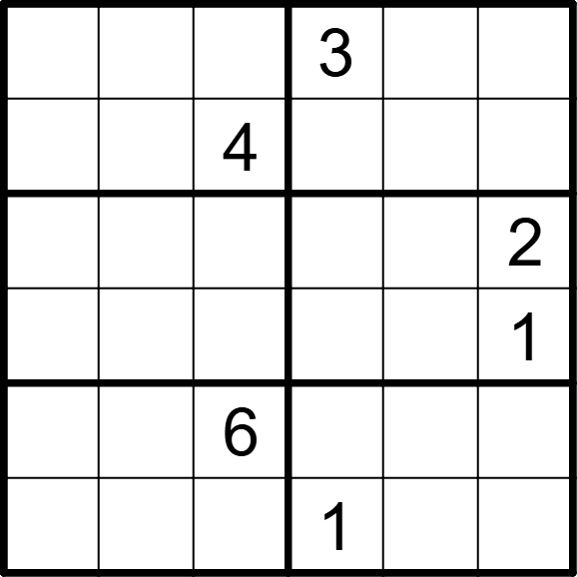 | 6 | 6 | [6,2,5,,1,4], [3,1,,6,2,5], [5,3,1,4,6,], [4,6,2,5,3,], [1,4,,2,5,3], [2,5,3,,4,6]
将数字1-6填入空格，使每行、每列、每宫均不重复。彼此形成国际象棋中马步位置（二拐一）关系的两格内不能出现相同数字。 |  |  | 六宫无马数独 | 5 | 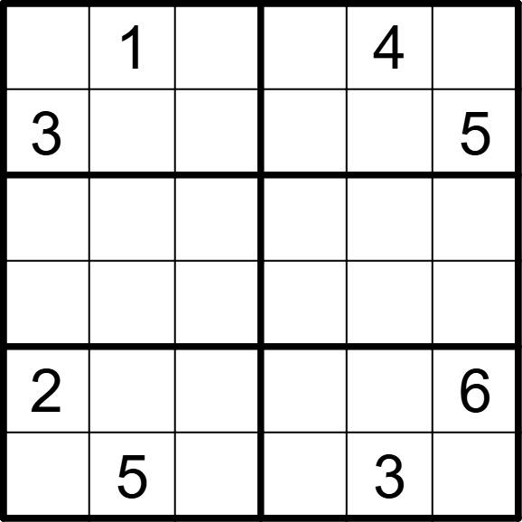 | 6 | 6 | [5,,2,6,,3], [,4,6,2,1,], [4,6,5,3,2,1], [1,2,3,5,6,4], [,3,4,1,5,], [6,,1,4,,2]
将数字1-6填入空格，使每行、每列、每宫均不重复。彼此形成国际象棋中马步位置（二拐一）关系的两格内不能出现相同数字。 |  |  | 六宫无马数独 | 5 | 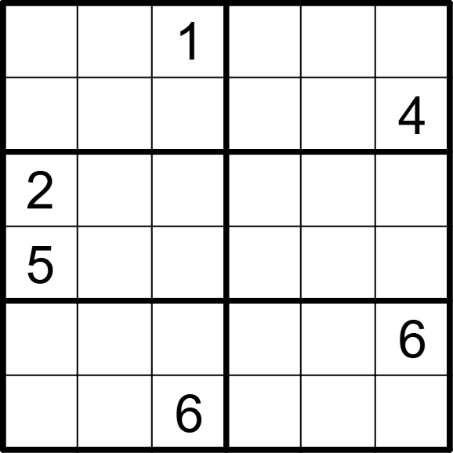 | 6 | 6 | [4,3,,6,2,5], [6,2,5,1,3,], [,6,4,5,1,3], [,1,3,4,6,2], [1,5,2,3,4,], [3,4,,2,5,1]
将数字1-6填入空格，使每行、每列、每宫均不重复。彼此形成国际象棋中马步位置（二拐一）关系的两格内不能出现相同数字。 |  |  | 六宫无马数独 | 5 | 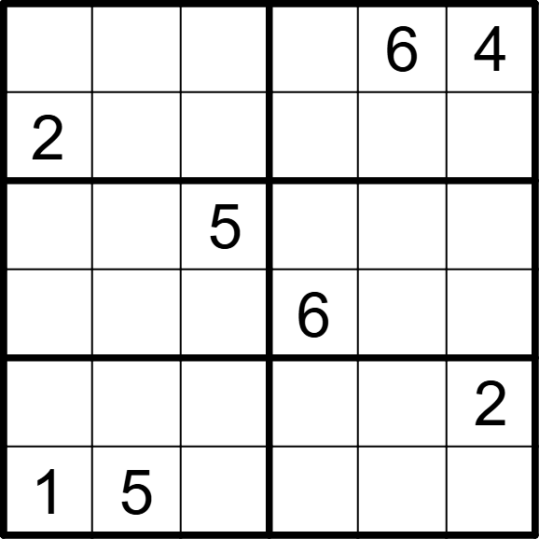 | 6 | 6 | [5,1,3,2,,], [,6,4,5,1,3], [6,2,,4,3,1], [4,3,1,,2,5], [3,4,6,1,5,], [,,2,3,4,6]

